Sheet1
과목명 | 마이크로프로세서 및 실습
분반 | 1분반
학번 | 2013136110
이름 | 전두영
과제명 | LED Rubiks Cube
번호 | 부품명 | 단가 | 수량(EA) | 가격 | 링크 | 사진
1 | 아두이노 RGB LED 애노드 | 160 | 70 | 11200 | http://storefarm.naver.com/mechasolution/products/380709863 | 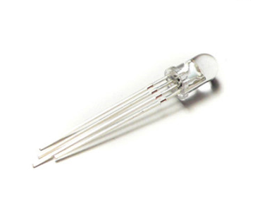
2 | 아두이노 조이스틱 모듈 5핀 | 1440 | 4 | 5760 | http://storefarm.naver.com/mechasolution/products/380694715 | 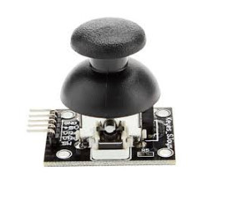
3 | 40핀 커넥터 M-M 20cm | 840 | 1 | 840 | http://storefarm.naver.com/lenaenergy/products/438928811 | 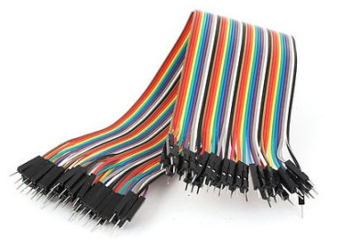
4 | 40핀 커넥터 M-F 20cm | 840 | 1 | 840 | http://storefarm.naver.com/lenaenergy/products/438930021 | 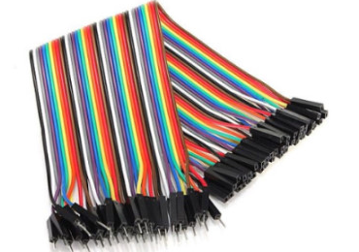
5 | PCB 기판 6x8cm | 990 | 8 | 7920 | http://storefarm.naver.com/lenaenergy/products/439104162 | 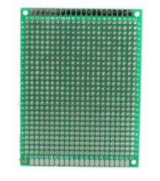
6 | 아두이노 16x2 LCD | 2200 | 1 | 2200 | http://storefarm.naver.com/lenaenergy/products/439727092 | 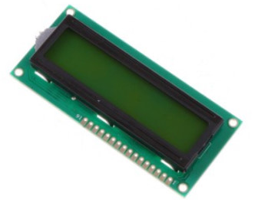
7 | 아두이노 버튼 스위치 모듈(빨강) | 2500 | 1 | 2500 | http://mcuboard.com/shop/goods/goods_view.php?goodsno=8772 | 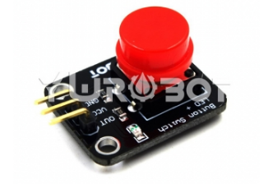
8 | 아두이노 버튼 스위치 모듈(파랑) | 2500 | 1 | 2500 | http://mcuboard.com/shop/goods/goods_view.php?goodsno=8771 | 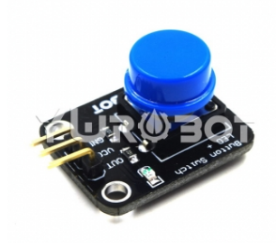

 | 택배비 | 7500 | 최종가격 | 41260

